別表三(一)
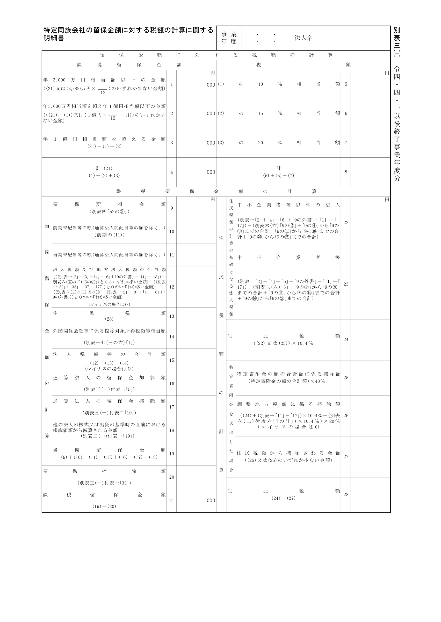
2022.4.1 2023.3.31

20,000,000

別表三(一)付表一
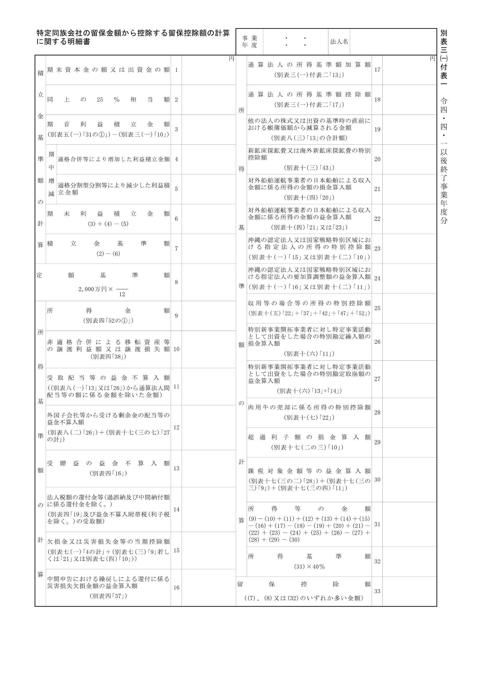
2022.4.1 2023.3.31
20,000,000
20,000,000

別表三(一)付表二
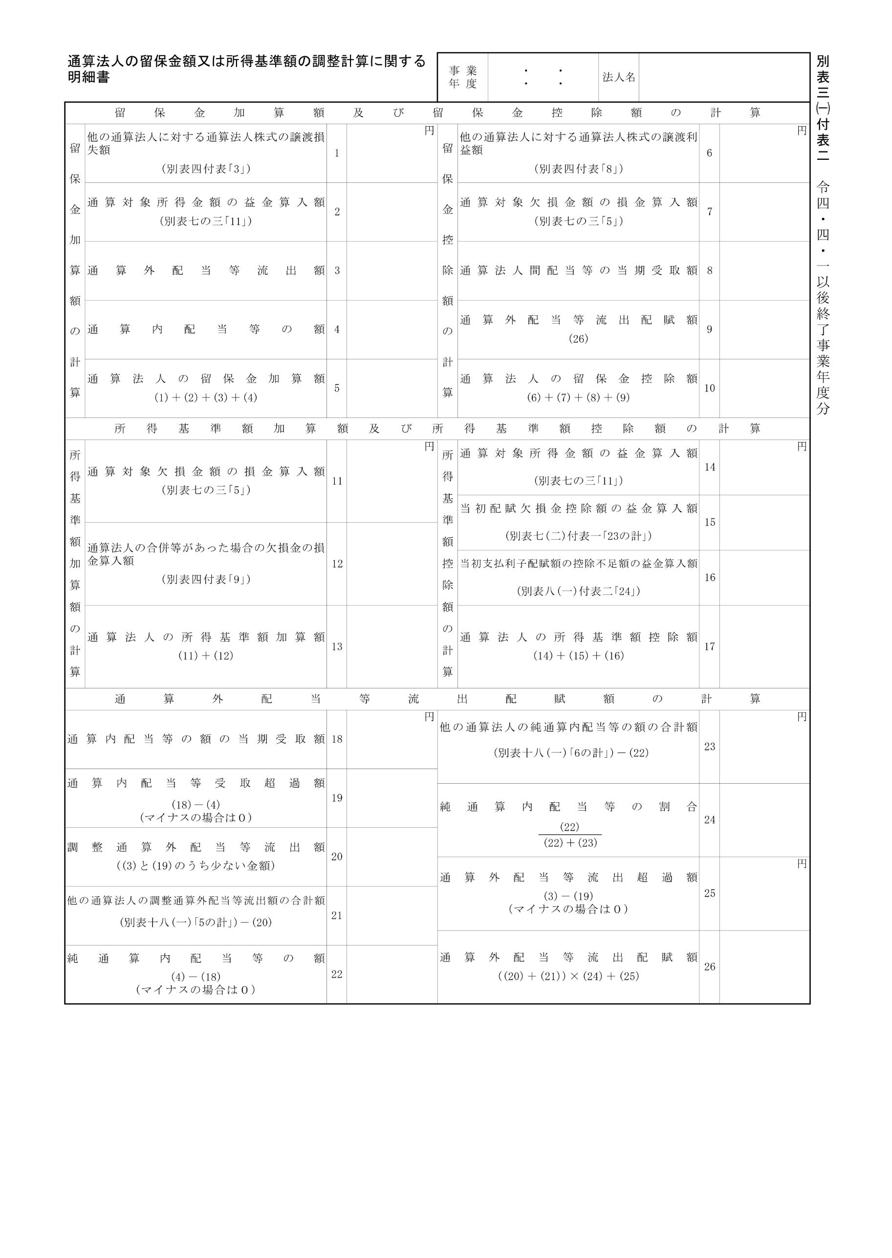
2022.4.1 2023.3.31

